Hoja1
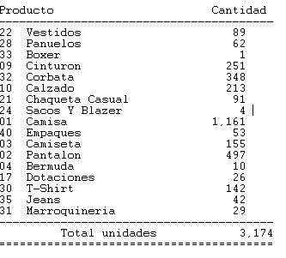
GRUPO | DESCGRUPO | saldo pos | inv físico
01 | Camisa | 1,161
02 | Pantalon | 497
03 | Camiseta | 155
04 | Bermuda | 10
35 | Jeans | 42
09 | Cinturon | 251
10 | Calzado | 213
21 | Chaqueta Casual | 91
22 | Vestidos | 89
24 | Sacos Y Blazer | 4
28 | Panuelos | 62
30 | T-Shirt | 142
31 | Marroquineria | 29
32 | Corbata | 348
17 | Dotaciones | 26
33 | Boxer | 1
40 | Empaques | 53
 |  | 3,174
 |  | # de cajas

